Maladies prof 2018 - ZE
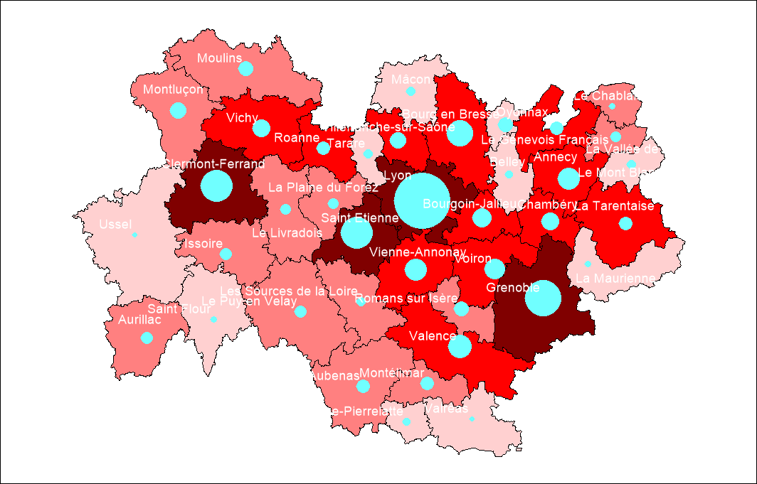
 | Les maladies professionnelles (MP)

Les maladies professionnelles en 2018 par zone d'emploi (MP imputées)
Choisir une zone d'emploi dans la liste déroulante ci-dessous
Annecy | 8401 | Haute-Savoie | 74

 | Nombre de salariés |  | Nombre de maladies professionnelles en 1ère indemnisation |  | Nouvelles incapacités permanentes |  | Nombre de jours d'arrêt |  | Nombre de décès
 | 2016 |  | 2018 |  | 2018 |  | 2018 |  | 2018
 | Nombre | Rang régional | Nombre | Rang régional | Nombre | Rang régional | Nombre | Rang régional | Nombre | Rang régional
Zone d'emploi - Annecy | 92,784 | 5 sur 39 | 192 | 8 sur 39 | 87 | 9 sur 39 | 48,853 | 9 sur 39 | (s) | nc
Haute-Savoie | 214,218 | 3 sur 12 | 343 | 8 sur 12 | 159 | 8 sur 12 | 80,416 | 7 sur 12 | 0 | 3 sur 12
Auvergne-Rhône-Alpes (MP imputées et non imputées) | 2,290,076 |  | 5,773 |  | 3,467 |  | 1,501,022 |  | 34
Rang régional* : du plus élevé au moins élevé
Sources : INSEE Recensement de la population 2016, Carsat Rhône-Alpes – Carsat Auvergne - SNTRP – Extraction régionale / traitement : Direccte Auvergne-Rhône-Alpes / SESE, 2018
Champ : établissements et salariés du régime général, Auvergne-Rhône-Alpes
(s) = secret statistique car effectif < 5, nc = non communiqué

